障害エビデンス
１．当該プロジェクトの全タスクは以下の通り。業務日付：2013/7/12時点で計画開始日を到来している発注タスクは2タスク存在する。（２タスクの発注管理番号は異なる）
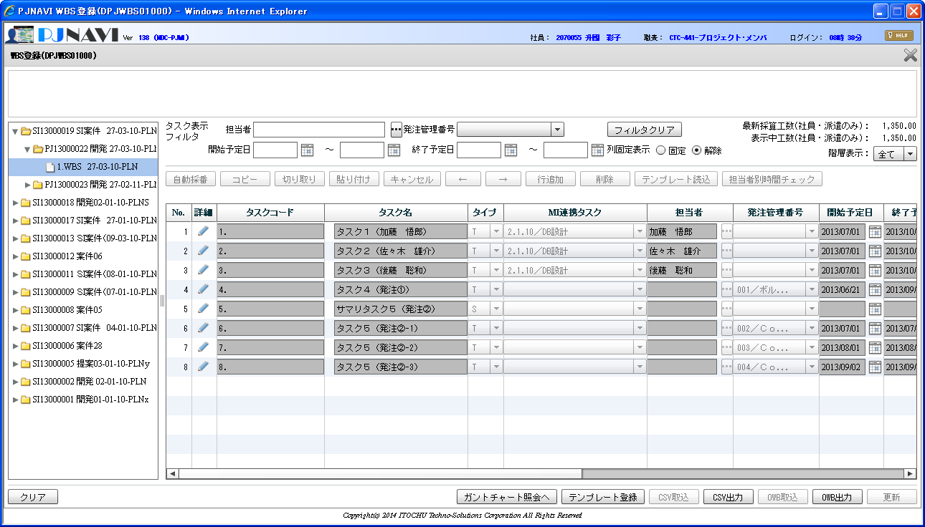
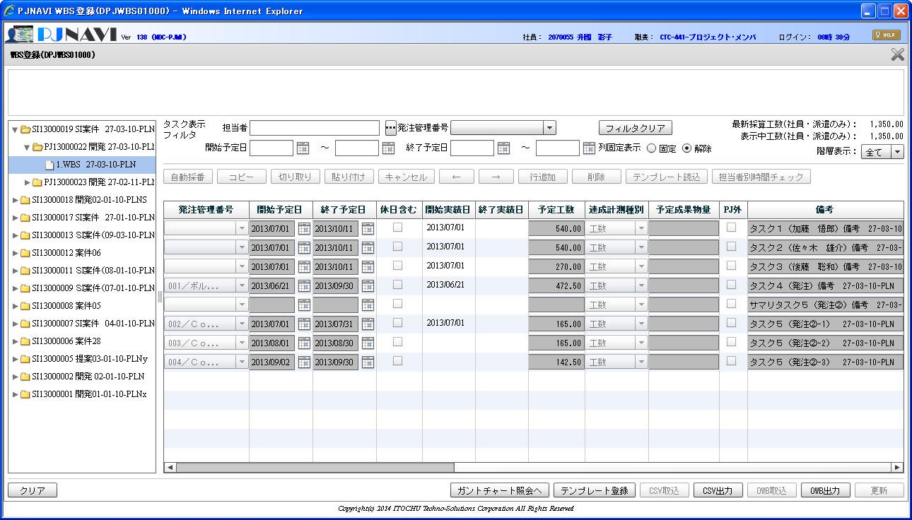

２．業務日付：2013/7/12の夜間締処理後の結果をEVM分析画面で参照。タスク検索した結果は以下の通りで発注タスクは２タスク表示される。（表示結果は正しい！）
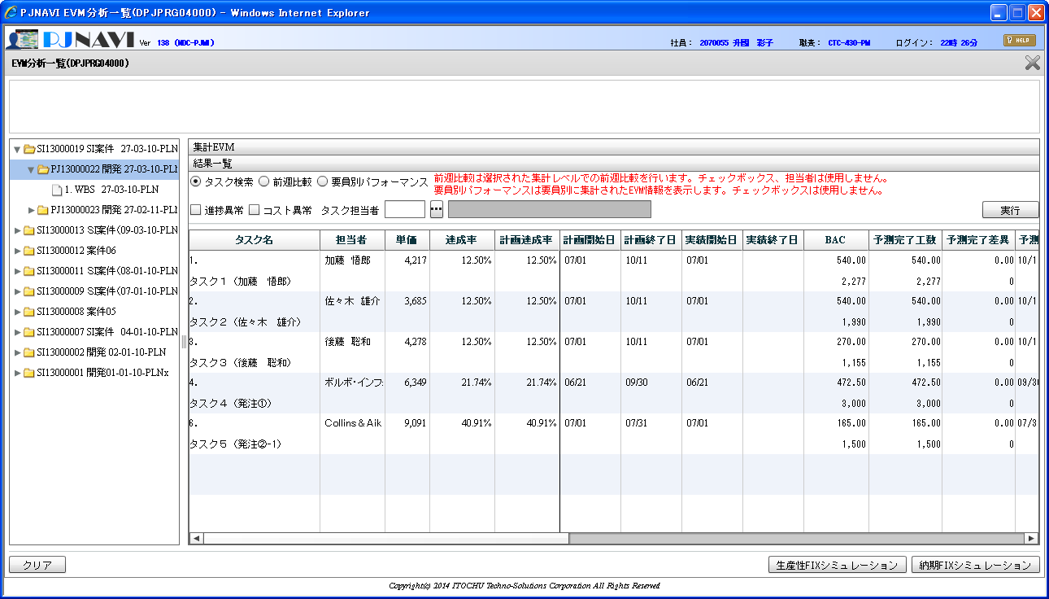
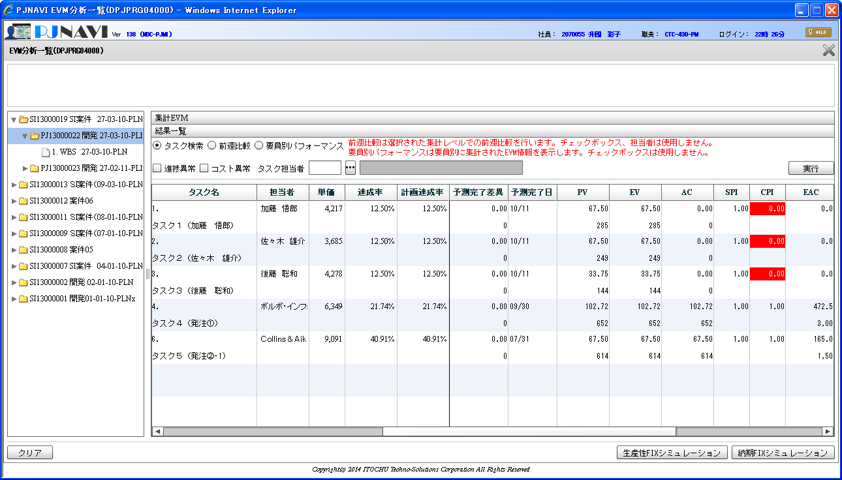
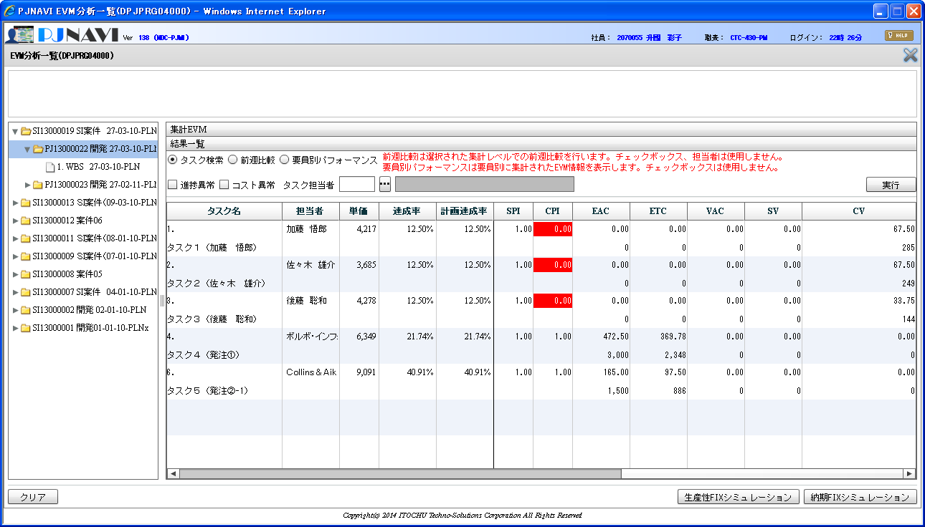

３．業務日付：2013/7/12の夜間締処理後の結果をEVM分析画面で参照。要員別パフォーマンス検索した結果は以下の通りで発注タスクが２行で表示されない。（表示結果は不正！）
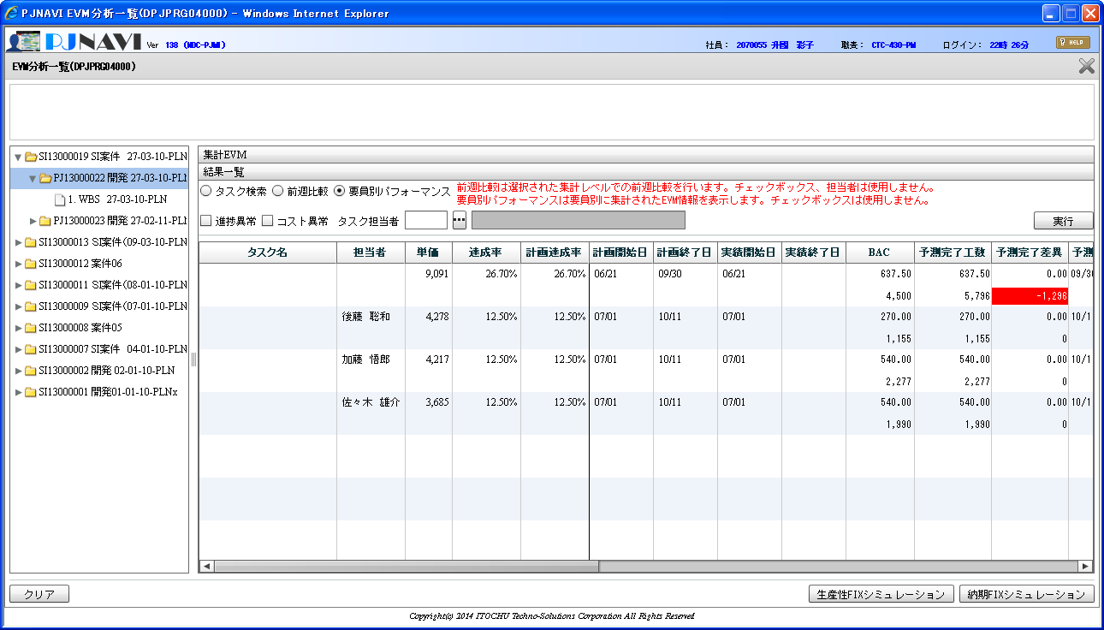
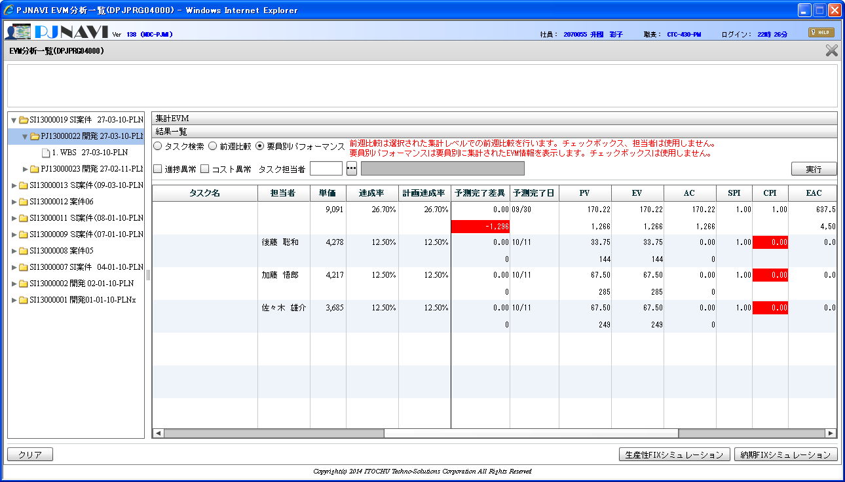
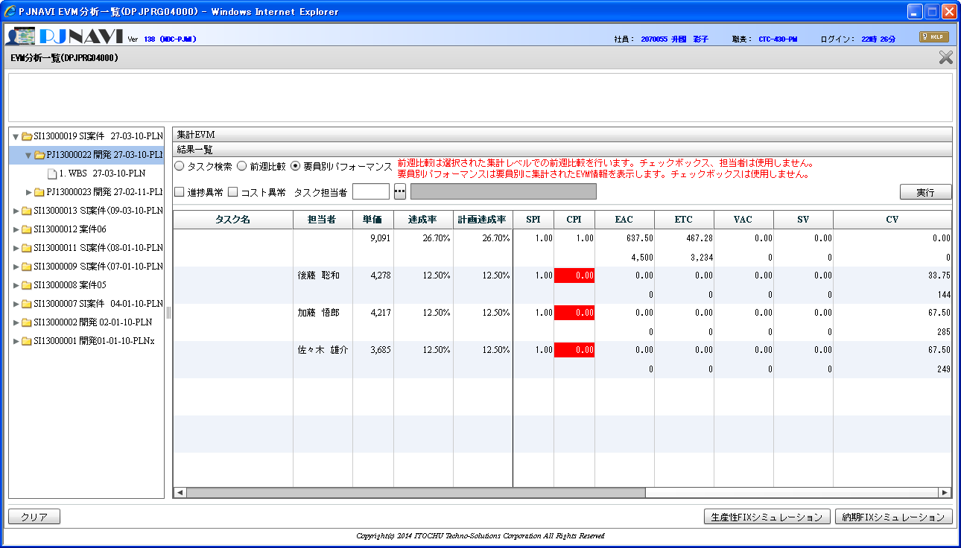

計画開始日を到来した発注タスクは２タスクあるため、タスク検索時同様、２行で表示されるべきであるが、１行に集約されて表示されている。

